MACD概要
楽天証券のMACDは、一般的な設定として以下の期間を使用して算出されています：

短期移動平均（EMA）：12日
長期移動平均（EMA）：26日
ストップライン（MACDの9日移動平均）：9日

https://media-kojirokousi.com/exponential-moving-average/#EMA-2
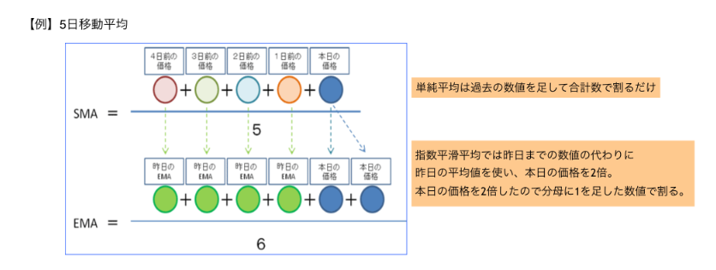

EMAは、「昨日のEMA」と「本日の価格」の2つのデータが分かれば計算することができるので、SMAよりもずっと計算が簡単だというメリットもあります。

グランビルの法則
グランビルの法則とは｜全8パターンの活用法と移動平均線の見方、ダウ理論との関係をかんたん解説 | LIVE出版オンライン(Trade Labo MEDIA版)
Granville's Law

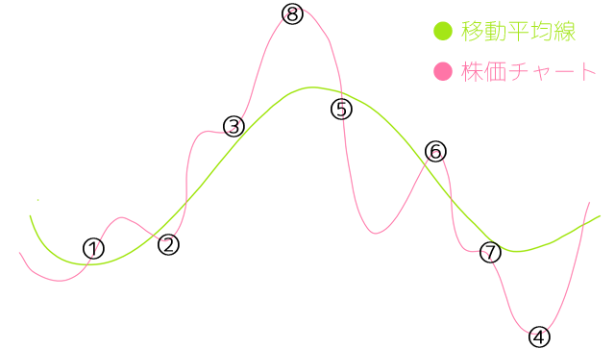
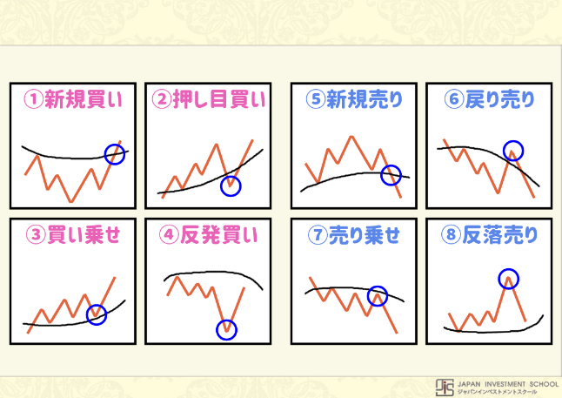

①移動平均値より低い値から乖離値を縮小してきて、移動平均値を突き抜けた。

値 | 平均値 | 乖離値
10 | 14 | -4
12 | 15 | -3
14 | 16 | -2
16 | 17 | -1
18 | 18 | 0
20 | 19 | 1
22 | 20 | 2

・乖離値がマイナス開始、プラス終了となっている。
・乖離値が減少していない。

②乖離地がプラスからマイナスとなり、再びプラスとなった。

値 | 平均値 | 乖離値
16 | 9 | 7
14 | 10 | 4
12 | 11 | 1
10 | 12 | -2
12 | 13 | -1
14 | 14 | 0
16 | 15 | 1

